Тест-кейсы
Number | Priority | Title | Precondition | Steps | Expected Result | Result
EXP-001 | High | Main_page_footer | 1) Открыта новая пустая вкладка в браузере | 1) Перейти на https://www.iwebtool.com | Открывается главная страница сайта в неавторизованном режиме. В шапке страницы отображается отображается: - Навигационное меню, в котором есть три кнопки - SEO - Tools - Send Feedback | Pass
EXP-002 | High | Main_page_main | 1) Открыта новая пустая вкладка в браузере | 1) Перейти на https://www.iwebtool.com | Открывается главная страница сайта в неавторизованном режиме. В теле страницы отображается отображается: - Поле ввода адреса URL - Картинка с примерным подробным отчетом - Информационный текст о картких возможностях сайта и инструментов - Ссылки на некоторые инструменты: Meta Tags Extractor, Backlink Checker, JS Audit Tool, TOP Organic Keywords, Website Speed Tool. - Активная кнопка [Suggest New Tool] для отправки Feedback | Pass
EXP-003 | High | field_url_main_page | 1) Открыта новая пустая вкладка в браузере 2) Ссылка на рабочий сайт https://newstom76.ru/ | 1) Перейти на https://www.iwebtool.com 2) В поле ввода данных введите рабочий сайт https://newstom76.ru/ 3) Нажмите зеленую кнопку [Check] справа от поля ввода 4) Дождитесь пока новая страница откроется полностью | Открывается страница, на ней отображается: - Шапка: - Навигационное меню, в котором есть три кнопки - SEO - Tools - Send Feedback - Тело: - Поле ввода данных - Зеленая кнопка [Check] справа от поля ввода - Под полем ввода данных в первом ряду стоят блоки:SEO Meta, Backlinks, Browser Cashing - Под первым рядом блоков стоит второй ряд блоков:Page Speed, Mobile Friedliness, Links - В каждом блоке есть соответствующая информация. | Fail Bugs: FB-001
EXP-004 | Low | SEND_Feedback_on_main_page_positive | 1) Открыта главная страница https://www.iwebtool.com | 1) Нажми на кнопку [Send Feedback] в правом верхнем углу на главной странице. 2) Во всплывающем окне напиши, соблюдая регистр, "Check окна обратной связи - 12345+=!" и нажми кнопку [Send] | Поверх главной страницы открылось всплывающее окно с заголовком "Thank you for your feedback!" и текстом "Our team will get the feedback and we will do our best to make iWebTool better and more useful for you!" | Pass
EXP-005 | Low | SEND_Feedback_on_main_page_negative | 1) Открыта главная страница https://www.iwebtool.com | 1) Нажми на кнопку [Send Feedback] в правом верхнем углу на главной странице. 2) Во всплывающем окне нажми кнопку [Send] | Поверх главной страницы открылось всплывающее окно с заголовком "Text field is empty" и текстом "The text field is empty. Please enter current information"
рис.2
EXP-006 |  | backlink_checker_url | 1) Открыта страница https://www.iwebtool.com/backlink_checker | 1) В строку для ввода данных введи 4pda.ru 2) Нажми на кнопку [Check] 3) Дождись полной загрузки страницы | В шапке страницы отображается отображается: - Навигационное меню, в котором есть три кнопки - SEO - Tools - Send Feedback В теле страницы отображается отображается: - Название инструмента в центре страницы жирным текстом 'Backlink Checker' - Под заголовком отображена краткая информация об инструменте "Check your site for broken backlinks" - Далее расположена синяя кнопка [Check Another Domain] - Далее идет блок с информацией по сайту 4pda - Данные в заголовке таблицы: "Results for domain 4pda.ru Total number of issues: 113 Broken Backlinks found:" - Таблица состоит из 4 столбцов: - "Link" - в данном столбце расположены ссылки, они активны, на них можно нажать - "Number of Backlinks" - в данном столбце расположены колличества обратных ссылок в цифровом значении - "Number of Referenced Domains" - в данном столбце расположена информация о колличестве упомянутых доменов в цифровом значении - "Status code" - в данном столбце расположен код ошибок (404 или 500) колличество строк в таблице - 114 включая заголовки. - Под таблицей расположена краткая информация об инструменте с заголовками "How To Use Backlink Checker?", ниже "How Backlink Checker Works?", ниже "Why Should I Check Broken Links?" см рис.2 |  | 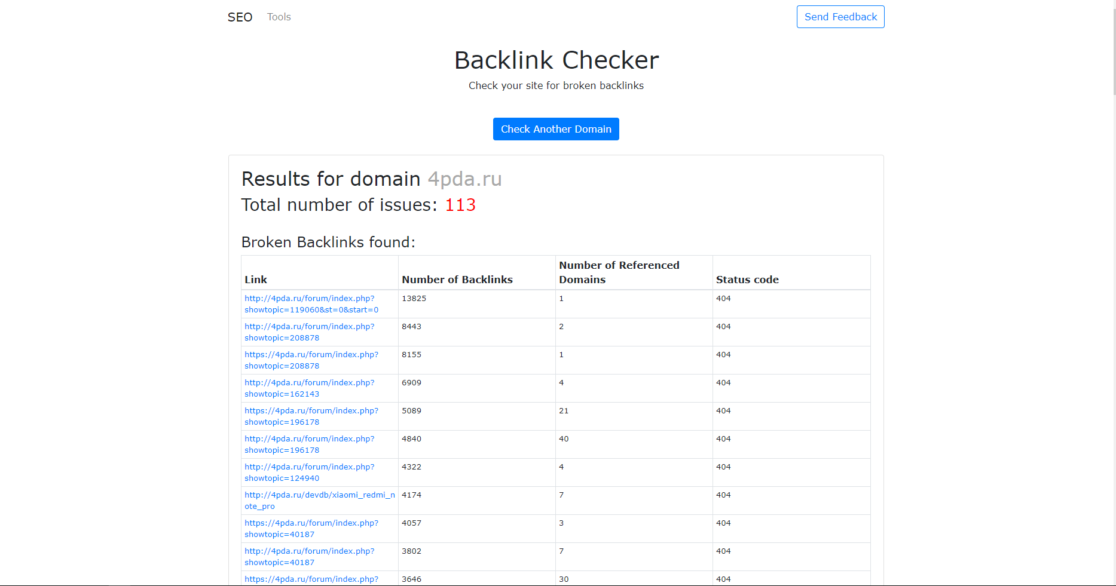
рис.3
EXP-007 |  | top_organic_keywords_domain | 1) Открыта страница в браузере https://www.iwebtool.com/top_keywords | 1) В строку для ввода данных введи newstom76.ru 2) Нажми на кнопку [Check Keywords] 3) Дождись полной загрузки страницы | В шапке страницы отображается отображается: - Навигационное меню, в котором есть три кнопки - SEO - Tools - Send Feedback В теле страницы отображается отображается: - Название инструмента в центре страницы жирным текстом "TOP Organic Keywords" - Под заголовком отображена краткая информация об инструменте "Check your competitor’s most traffic generating keywords" - Под полем ввода "Please enter the domain name or URL of the page to get the list of keywords" - Далее расположена синяя кнопка [Check Keywords] - Далее идет таблица с названием "Choose the date to compare results:" - Ниже расположен выпадающий список с датами в формате dd Month, yyyy Таблица состоит из трех столбцов: - "Keyword" - ключевые слова (кириллические буквы) - "Position" - позиция (цифровое значение) - "Average traffic every month" - средние клики в месяц (цифровое значение) колличество строк в таблице - 3 включая заголовки. - Под таблицей расположена краткая информация об инструменте с заголовками "Why Should I Track Keywords For Domain?" см рис.3 | Pass | 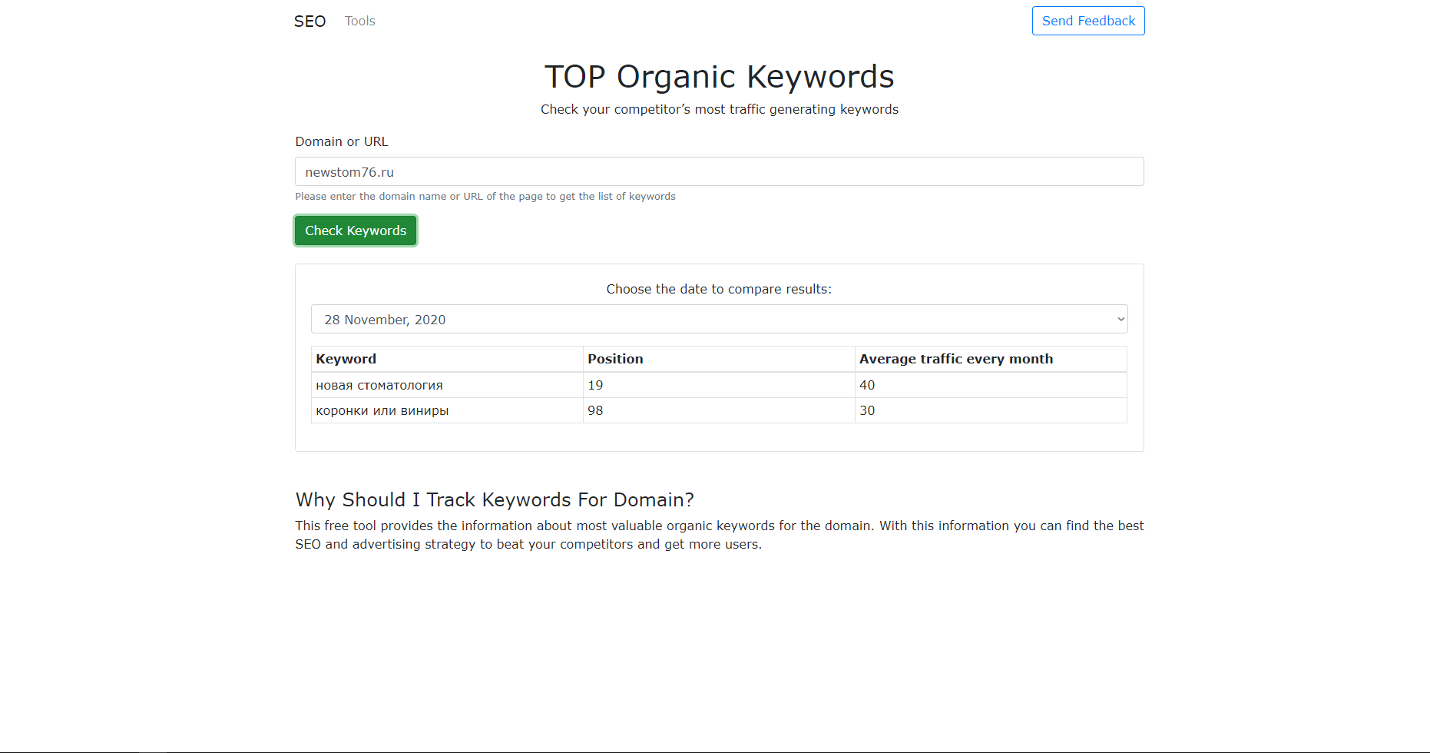
рис.4
EXP-008 |  | top_organic_keywords_url | 1) Открыта страница в браузере https://www.iwebtool.com/top_keywords 2) Ссылка на рабочий сайт newstom76.ru | 1) В строку для ввода данных введи https://newstom76.ru 2) Нажми на кнопку [Check Keywords] 3) Дождись полной загрузки страницы | В шапке страницы отображается отображается: - Навигационное меню, в котором есть три кнопки - SEO - Tools - Send Feedback В теле страницы отображается отображается: - Название инструмента в центре страницы жирным текстом "TOP Organic Keywords" - Под заголовком отображена краткая информация об инструменте "Check your competitor’s most traffic generating keywords" - Далее идет поле для ввода данных, в нем написан наш URL - Под полем ввода "Please enter the domain name or URL of the page to get the list of keywords" - Далее расположена синяя кнопка [Check Keywords] - Далее идет таблица с названием "Choose the date to compare results:" - Ниже расположен выпадающий список с датами в формате dd Month, yyyy Таблица состоит из трех столбцов: - "Keyword" - ключевые слова (кириллические буквы) - "Position" - позиция (цифровое значение) - "Average traffic every month" - средние клики в месяц (цифровое значение) колличество строк в таблице - 3 включая заголовки. - Под таблицей расположена краткая информация об инструменте с заголовками "Why Should I Track Keywords For Domain?" см рис.4 | FB-004 | 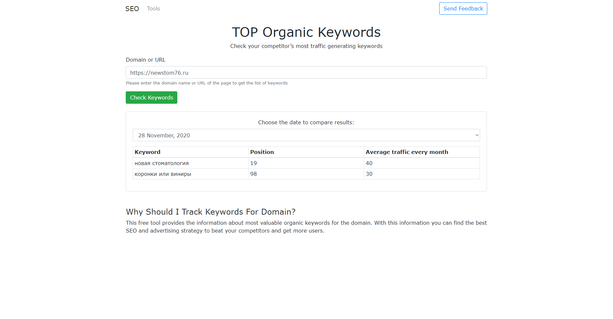
рис.5
EXP-009 |  | cache_checker_url | 1) Открыта страница в браузере https://www.iwebtool.com/cache-checker | 1) В строку для ввода данных введи https://newstom76.ru 2) Нажми на кнопку [Check Now] 3) Дождись полной загрузки страницы | В шапке страницы отображается отображается: - Навигационное меню, в котором есть три кнопки - SEO - Tools - Send Feedback В теле страницы отображается отображается: - Название инструмента в центре страницы жирным текстом "URL Cache Checker" - Под заголовком отображена краткая информация об инструменте "Check if browser caching works for your website" - Далее идет поле для ввода данных, в нем написан наш URL - Под полем ввода "Please enter the domain name or URL of page" - Далее расположена синяя кнопка [Check Now] - Следующий блок "Cache Status: CACHED" отделе полосой - Далее "The first load of the page takes 0.665 seconds. The second load of the page takes 0.333 seconds." Таблица состоит из четырех столбцов: - "URL" - url страниц начинается с https:// - "Status Code" - код (цифровой формат) - "Cached" - кэш (false или true) - "Size" - размер в KBytes (в цифровом формате в значении больше или равен нулю) - Ниже располагается таблица с названием "Server Response Headers:" Состоит из двух столбцов: - "Header" - "Value" - Под таблицей расположена краткая информация об инструменте с заголовками "What is URL Cache Checker Tool?", ниже "What kind of issues can I find with this tool?" см рис.5 | Pass | 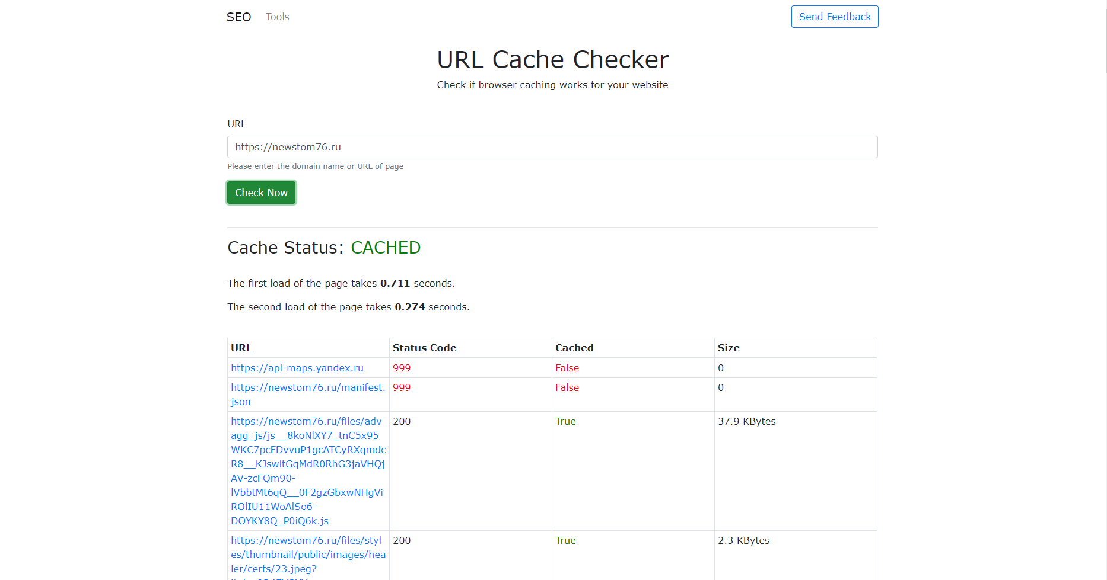

рис.6
EXP-010 |  | pages_checker_url | 1) Открыта страница в браузере https://www.iwebtool.com/check_page 2) Ссылка на рабочий сайт https://newstom76.ru/ | 1) В строку для ввода данных введи https://newstom76.ru 2) Нажми на кнопку [Check Now] 3) Дождись полной загрузки страницы | В шапке страницы отображается отображается: - Навигационное меню, в котором есть три кнопки - SEO - Tools - Send Feedback В теле страницы отображается отображается: - Название инструмента в центре страницы жирным текстом "Pages Checker" - Под заголовком отображена краткая информация об инструменте "Find and fix all errors on your website" - Далее идет поле для ввода данных, в нем написан наш URL - Под полем ввода "Please enter the domain name or URL of page" - Далее расположена синяя кнопка [Check Another Page] - Ниже расположена информация о битых ссылках на странице и ошибках в JavaScript - Под таблицей расположена краткая информация об инструменте с заголовками "What is Page Checker Tool?", ниже "Why Should I Check My Website?", ниже "How Page Checker Tool Works?". | FB-005
EXP-011 |  | link_extractor_url | 1) Открыта страница в браузере https://www.iwebtool.com/link_extractor 2) Ссылка на рабочий сайт https://newstom76.ru/ | 1) В строку для ввода данных введи https://newstom76.ru 2) Нажми на кнопку [Check Now] 3) Дождись полной загрузки страницы | В шапке страницы отображается отображается: - Навигационное меню, в котором есть три кнопки - SEO - Tools - Send Feedback В теле страницы отображается отображается: - Название инструмента в центре страницы жирным текстом "Link Extractor" - Под заголовком отображена краткая информация об инструменте "Extract all links from web page" - Далее идет поле для ввода данных, в нем написан наш URL - Под полем ввода "Please enter URL or domain name to extract all links from the page" - Далее расположена зеленая кнопка [Extract] - Далее идет таблица с названием "Found Total: 65 links" - В правом верхнем углу талицы расположена кнопка [Export to XLSX] Таблица состоит из одного столбца: - "Link" - ссылки начинаются с https://. Все ссылки активны, на них можной перейти. - Под таблицей расположена краткая информация об инструменте с заголовками "How To Use Link Extractor?" в этом тексте присутствуют две ссылки "Pages Checker" и "Link Popularity", ниже "How Link Extractor works?" см рис.6 | Pass | 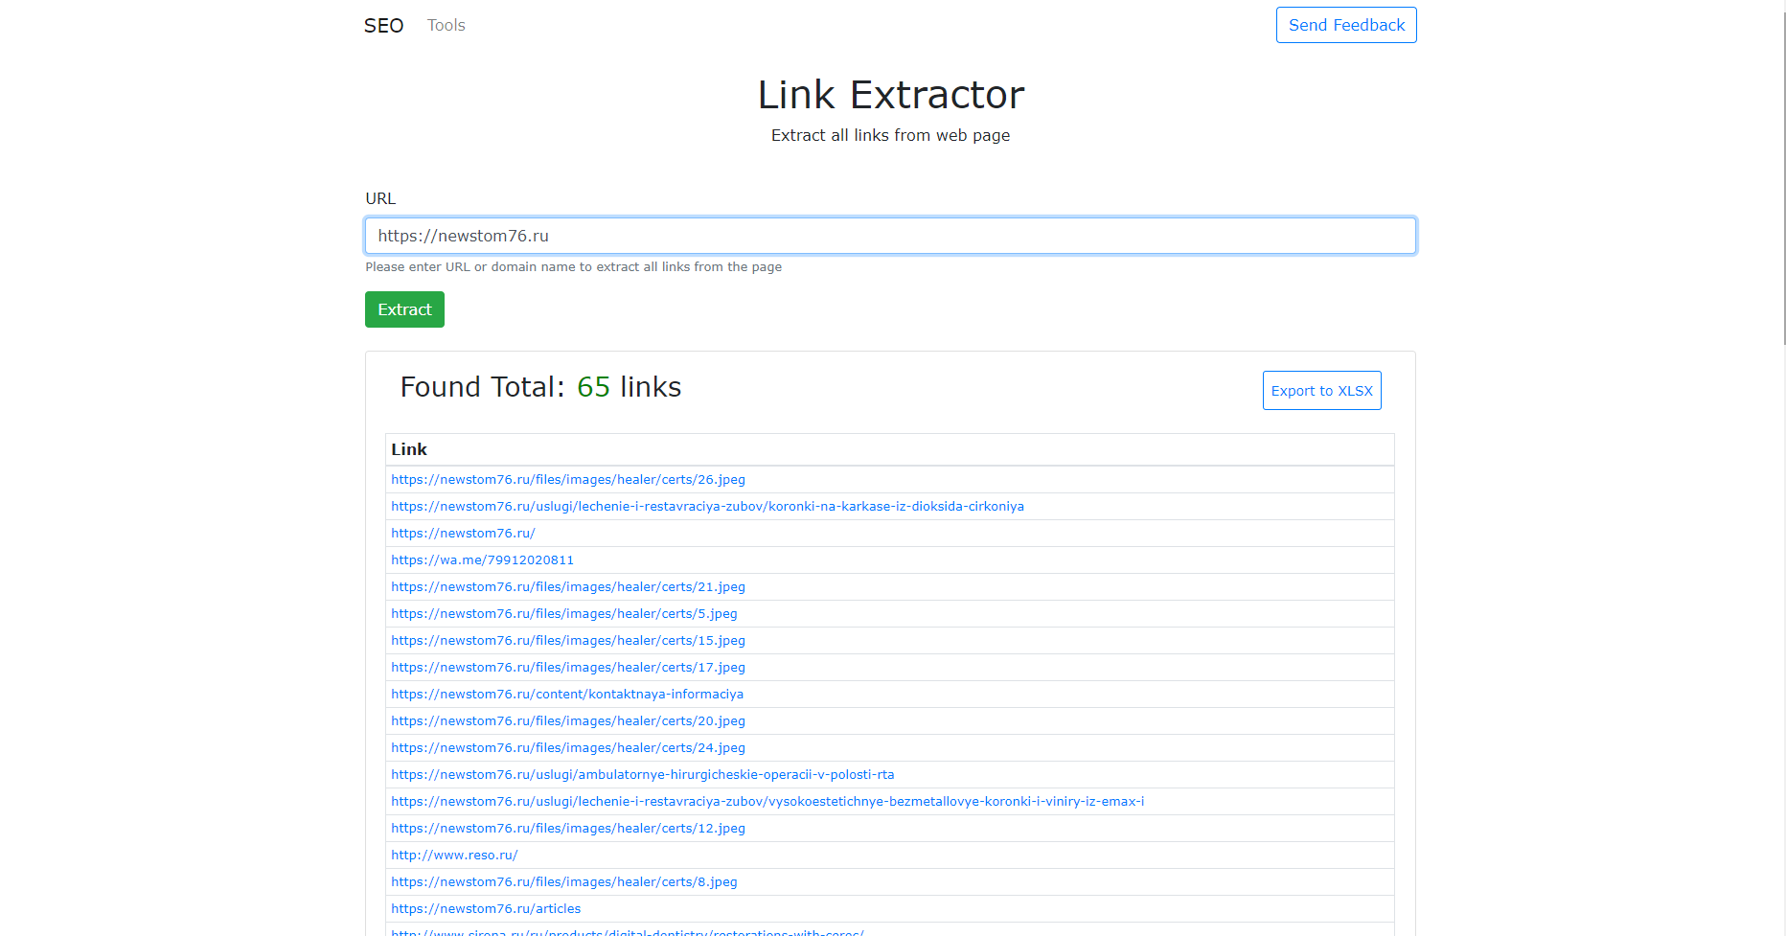
EXP-012 |  | link_extractor_url_newstom76 | 1) Открыта страница в браузере https://www.iwebtool.com/link_extractor 2) Ссылка на рабочий сайт https://newstom76.ru/ | 1) В строку для ввода данных введи https://newstom76.ru 2) Нажми на кнопку [Check Now] 3) Дождись полной загрузки страницы 4) Нажми кнопку [Export to XLSX] 5) В открывшемся окне сохранения браузера выбери папку "Рабочий стол" и нажми сохранить 6) На рабочем столе windows открой с помощью Excel, только что скачавшийся файл "LinkExtractor_report.xlsx" | Открылся файл "LinkExtractor_report.xlsx" в программе Excel. Таблица состоит из одного столбика "Link" и имеет столько же строк, сколько и на сайте в загрузившейся странице браузера. Все ссылки в документе кликабельны | Pass
рис.7
EXP-013 |  | baklinks_url | 1) Открыта страница в браузере https://www.iwebtool.com/backlinks 2) Ссылка на рабочий сайт https://newstom76.ru/ | 1) В строку для ввода данных введи https://newstom76.ru 2) Нажми на кнопку [Get Backlinks] 3) Дождись полной загрузки страницы | В шапке страницы отображается отображается: - Навигационное меню, в котором есть три кнопки - SEO - Tools - Send Feedback В теле страницы отображается отображается: - Название инструмента в центре страницы жирным текстом "Backlinks" - Под заголовком отображена краткая информация об инструменте "Get all backlinks for your URL or domain" - Далее идет поле для ввода данных, в нем написан наш URL - Под полем ввода "Please enter the domain name or URL of the page" - Далее расположена зеленая кнопка [Get Backlinks] - Ниже располагается таблица с названием Backlinks 1 - 100 (Total 2 backlinks) Таблица состоит из трех столбцов: - "Source Page Title and URL" - включает название Title сайта и его URL - "Anchor and Target URL" - ссылка нашего сайта начинается с https:// - "Tags" - Ниже расположена Пагинация с предыдущей, текущей и следующей страницами. - Под таблицей расположена краткая информация об инструменте с заголовком "Why Should I Check Back Links?", которая включает в себя ссылку с названием "Backlink Checker" см рис.7 | Pass | 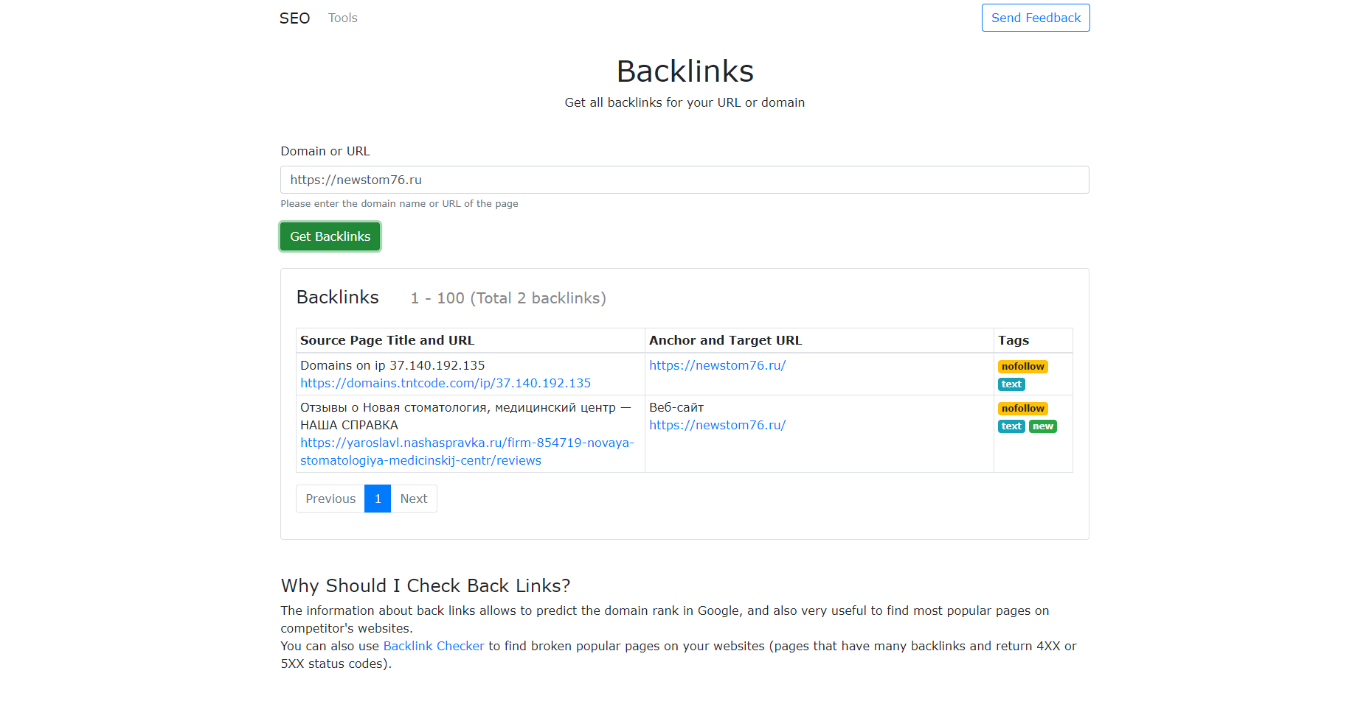
рис.8
EXP-014 |  | page_speed_test_url | 1) Открыта страница в браузере https://www.iwebtool.com/speed_test 2) Ссылка на рабочий сайт https://newstom76.ru/ | 1) В строку для ввода данных введи https://newstom76.ru 2) Нажми на кнопку [Check Now] 3) Дождись полной загрузки страницы | В шапке страницы отображается отображается: - Навигационное меню, в котором есть три кнопки - SEO - Tools - Send Feedback В теле страницы отображается отображается: - Название инструмента в центре страницы жирным текстом "Page Speed Test" - Под заголовком отображена краткая информация об инструменте "Make your web pages faster" - Далее идет поле для ввода данных, в нем написан наш URL - Под полем ввода "Please enter the domain name or URL of page" - Далее расположена зеленая кнопка [Check Now] - Ниже располагается блок с названием "Page speed results Total Score: 85 This is what the load of your page looked like:" - Далее идут картинки, с подписью внизу, скорости загрузки страницы 10 в ряд. - Ниже расположена информация по скорости загрузки каждого элемента в ms на странице https://newstom76.ru. - Под таблицей расположена краткая информация об инструменте заголовками "How Page Speed Tool Works?", которая включает в себя ссылку с названием "Google Page Speed Insights API", ниже "Why Should I Check My Web Page Speed?" см рис.8 | Pass | 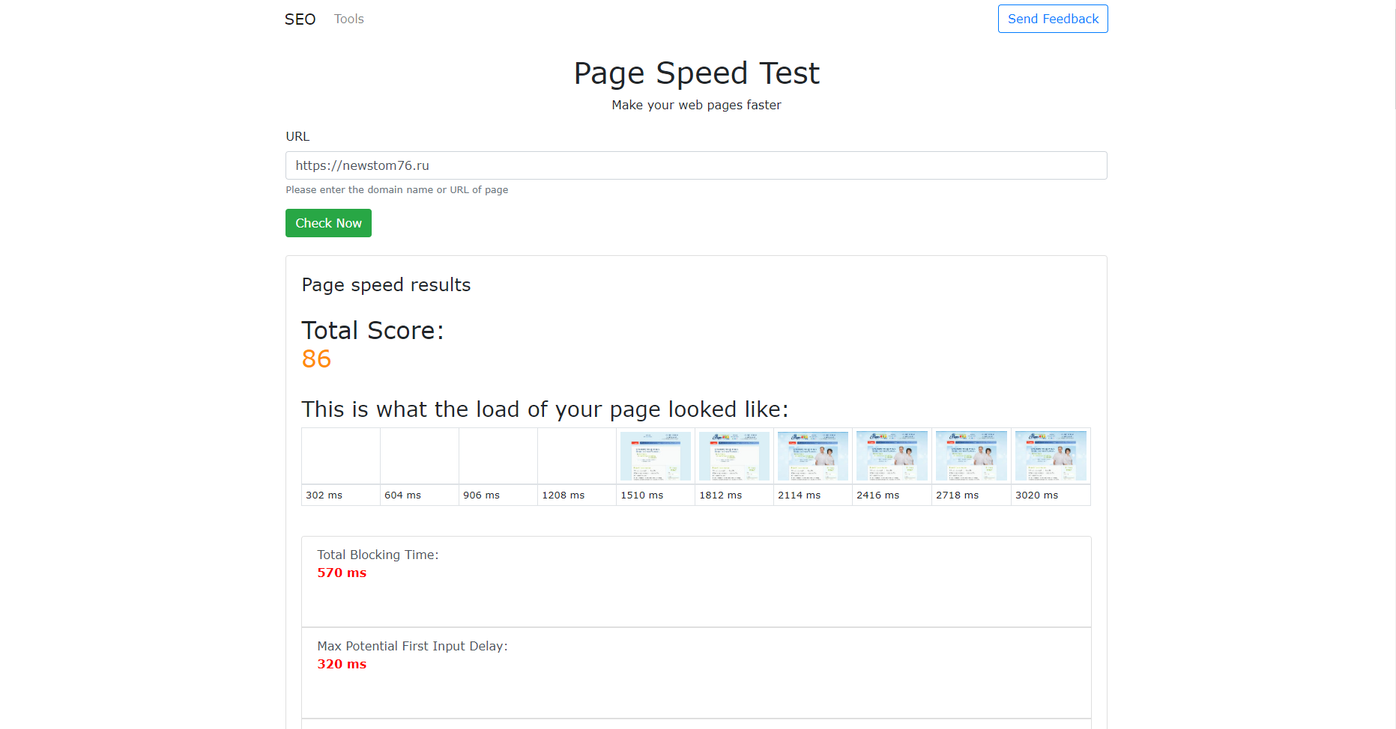
рис.9
EXP-015 |  | visual_page_rank_url | 1) Открыта страница в браузере https://www.iwebtool.com/visual_pagerank 2) Ссылка на рабочий сайт https://newstom76.ru/ | 1) В строку для ввода данных введи https://newstom76.ru 2) Нажми на кнопку [Check Now] 3) Дождись полной загрузки страницы | В шапке страницы отображается отображается: - Навигационное меню, в котором есть три кнопки - SEO - Tools - Send Feedback В теле страницы отображается отображается: - Название инструмента в центре страницы жирным текстом "Visual Page Rank" - Под заголовком отображена краткая информация об инструменте "Check internal page rank for your web pages" - Далее идет поле для ввода данных, в нем написан наш URL - Под полем ввода "Please enter the URL or domain name for check" - Далее расположена зеленая кнопка [Check Now] - Ниже расположена анимированная карта внутренних ссылок (при наведении на кружочки, показвывается информация о ссылке из таблицы ниже) - Ниже таблица Таблица состоит из двух столбцов: - "URL" - url страниц начинается с https:// (ссылки активны, на них можно нажать) - "Internal Pagerank" - (цифровой формат) - Под таблицей расположена краткая информация об инструменте с заголовками "How Visual Page Rank Works?", которая включает в себя ссылку с названием "on Wikipedia.", ниже "How To Use Visual Page Rank?", ниже "How Can I Increase Page Rank?", которая включает в себя ссылки с названием "Backlink Checker" и "Broken Link Checker", ниже "Can I see Visual Page Rank In Fullscreen Mode?". см рис.9 | Pass | 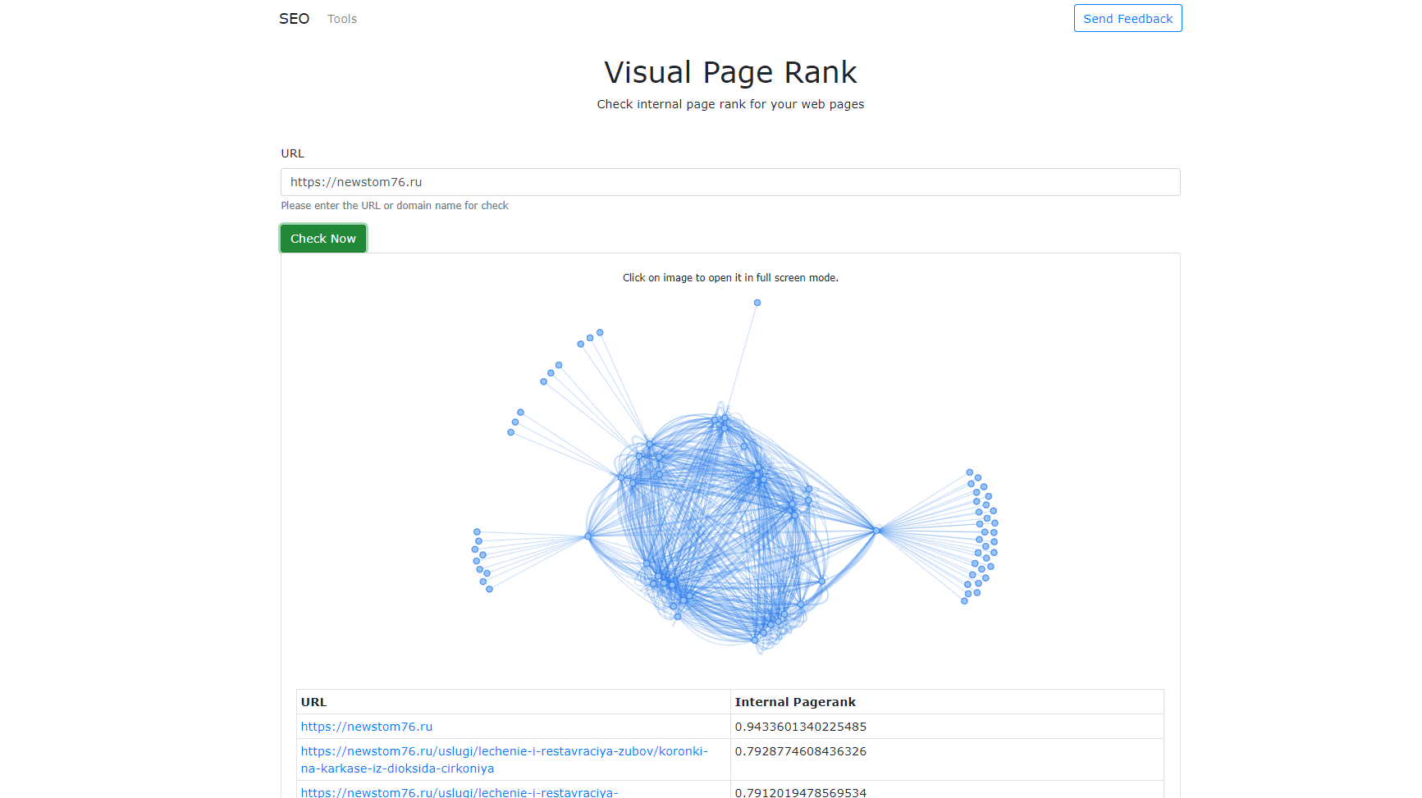
рис.10
EXP-016 |  | link_popularity_url | 1) Открыта страница в браузере https://www.iwebtool.com/link_popularity 2) Ссылка на рабочий сайт https://newstom76.ru/ | 1) В строку для ввода данных введи https://newstom76.ru 2) Нажми на кнопку [Check Now] 3) Дождись полной загрузки страницы | В шапке страницы отображается отображается: - Навигационное меню, в котором есть три кнопки - SEO - Tools - Send Feedback В теле страницы отображается отображается: - Название инструмента в центре страницы жирным текстом "Link Popularity" - Под заголовком отображена краткая информация об инструменте "Compare popularity of the links in Internet" - Далее идет поле для ввода данных, в нем написан наш URL - Под полем ввода "Please enter the URL or domain name for check" - Далее расположена зеленая кнопка [Check Now] - Ниже таблица с названием: "Link popularity: Not Very Popular" (статус "Not Very Popular" выставляется на основании анализа сайта) Таблица состоит из трех столбцов: - "Search Engine" - поисковая система - "Results Found (popularity)" - (цифровой формат) - "Link" - ссылка - Под таблицей расположена краткая информация об инструменте с заголовками "What Link Popularity Is?", ниже "How To Increase My Link Popularity?", ниже "How To Get All Links For My Website?", которая включает в себя ссылку с названием "Link Extractor" см рис.10 | Pass | 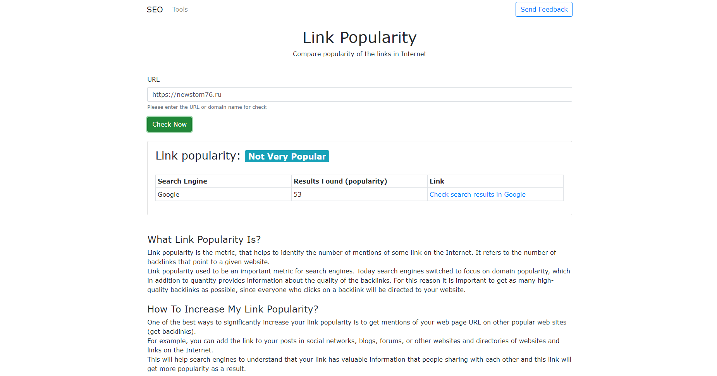
Тестирование производительности
EXP-017 |  | backlink_checker_url_performance |  | 1) Пройди тест EXP-006 с открытой вкладкой Network в инструменте браузера DevTools 2) В DevTools поставлена галка на 'Disable cache" 3) В DevTools выбрана скорость интернете Fast 3G | Информация на странице загружается за 2 минуты или меньше. | Pass
EXP-018 |  | top_organic_keywords_domain_performance |  | 1) Пройди тест EXP-007 с открытой вкладкой Network в инструменте браузера DevTools 2) В DevTools поставлена галка на 'Disable cache" 3) В DevTools выбрана скорость интернете Fast 3G | Информация на странице загружается за 30 секунд или меньше. | Pass
EXP-019 |  | top_organic_keywords_url_performance |  | 1) Пройди тест EXP-008 с открытой вкладкой Network в инструменте браузера DevTools 2) В DevTools поставлена галка на 'Disable cache" 3) В DevTools выбрана скорость интернете Fast 3G | Информация на странице загружается за 30 секунд или меньше. | Pass
EXP-020 |  | cache_checker_url_performance |  | 1) Пройди тест EXP-009 с открытой вкладкой Network в инструменте браузера DevTools 2) В DevTools поставлена галка на 'Disable cache" 3) В DevTools выбрана скорость интернете Fast 3G | Информация на странице загружается за 1.30 минут или меньше. | Pass
EXP-021 |  | pages_checker_url_performance |  | 1) Пройди тест EXP-010 с открытой вкладкой Network в инструменте браузера DevTools 2) В DevTools поставлена галка на 'Disable cache" 3) В DevTools выбрана скорость интернете Fast 3G | Информация на странице загружается за 20 минут или меньше. | FB-006
EXP-022 |  | link_extractor_url_performance |  | 1) Пройди тест EXP-011 с открытой вкладкой Network в инструменте браузера DevTools 2) В DevTools поставлена галка на 'Disable cache" 3) В DevTools выбрана скорость интернете Fast 3G | Информация на странице загружается за 30 секунд или меньше. | Pass
EXP-023 |  | baklinks_url_performance |  | 1) Пройди тест EXP-013 с открытой вкладкой Network в инструменте браузера DevTools 2) В DevTools поставлена галка на 'Disable cache" 3) В DevTools выбрана скорость интернете Fast 3G | Информация на странице загружается за 30 секунд или меньше. | Pass
EXP-024 |  | page_speed_test_url_performance |  | 1) Пройди тест EXP-014 с открытой вкладкой Network в инструменте браузера DevTools 2) В DevTools поставлена галка на 'Disable cache" 3) В DevTools выбрана скорость интернете Fast 3G | Информация на странице загружается за 45 секунд или меньше. | Pass
EXP-025 |  | visual_page_rank_url_performance |  | 1) Пройди тест EXP-015 с открытой вкладкой Network в инструменте браузера DevTools 2) В DevTools поставлена галка на 'Disable cache" 3) В DevTools выбрана скорость интернете Fast 3G | Информация на странице загружается за 30 секунд или меньше. | Pass
EXP-026 |  | link_popularity_url_performance |  | 1) Пройди тест EXP-016 с открытой вкладкой Network в инструменте браузера DevTools 2) В DevTools поставлена галка на 'Disable cache" 3) В DevTools выбрана скорость интернете Fast 3G | Информация на странице загружается за 30 секунд или меньше. | Pass

